要素作業票（大物ギヤリング仕分け）
1
1
 |  | 要 素 作 業 票 （タイプⅢ） |  |  |  |  |  | 承認 | 確認 | 作成
城山工場
カリツー西尾東 |  |  | 作成年月日： 年 月 日

P/直
P/回
大物ギヤリング仕分け |  |  | 定期/定量 |  | 取扱数 | 48 | 発生頻度 | 4 | 直当たり回数 | 12
 | 作業 | 走（歩） | 合計 | 必要人工 |  | 0.54人工 | 運搬具 | アシストグローブ | 規格 | ―
 | 60.0 |  | 60.0 | （作業マップ）
 | 60.0 |  | 120.0
 | 60.0 |  | 180.0
 | 60.0 |  | 240.0
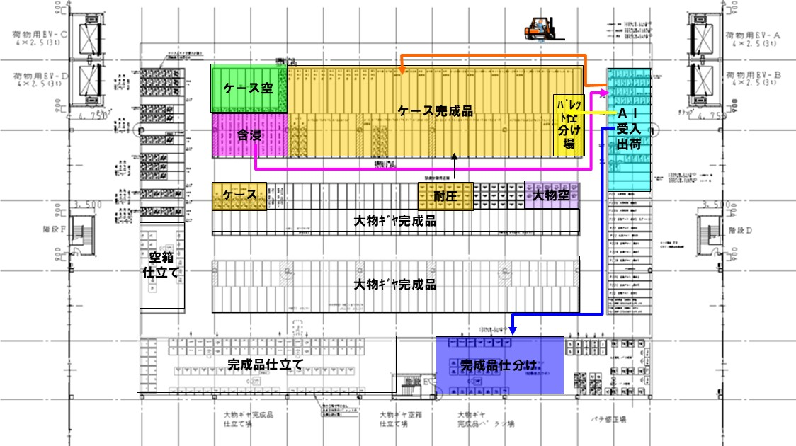
 | 180.0 |  | 420.0
 | 60.0 |  | 480.0
 | 60.0 |  | 540.0
 | 180.0 |  | 720.0
 |  | 60.0 | 780.0
 | 180.0 |  | 960.0
 | 40.0 |  | 1000.0
 | 60.0 |  | 1060.0
 |  | 90.0 | 1150.0
 |  | 90.0 | 1240.0

 | 1000.0 | 240.0

要素作業票（大物ギヤリング格納 リフト)
1
 | 要 素 作 業 票 （タイプⅢ） |  |  |  |  |  | 承認 | 確認 | 作成
1
...
 |  | 作成年月日： 年 月 日

P/直
P/回
 |  | 定期/定量 |  | 取扱数 | 72 | 発生頻度 | 6 | 直当たり回数 | 12
作業 | 走（歩） | 合計 | 必要人工 |  | 0.22人工 | 運搬具 | リフト | 規格 | 1.5ｔ
 | 90.0 | 90.0 | （作業マップ）
60.0 |  | 150.0
30.0 |  | 180.0
 | 90.0 | 270.0
60.0 |  | 330.0
 | 90.0 | 420.0
 | 90.0 | 510.0
...

要素作業票（大物ギヤドライブAssy仕分け)
1
 | 要 素 作 業 票 （タイプⅢ） |  |  |  |  |  | 承認 | 確認 | 作成
1
...
 |  | 作成年月日： 年 月 日

P/直
P/回
 |  | 定期/定量 |  | 取扱数 | 24 | 発生頻度 | 2 | 直当たり回数 | 12
作業 | 走（歩） | 合計 | 必要人工 |  | 0.26人工 | 運搬具 | ハンドリフト | 規格 | ―
12.0 |  | 12.0 | （作業マップ）
 | 60.0 | 72.0
12.0 |  | 84.0
 | 60.0 | 144.0
220.0 |  | 364.0
20.0 |  | 384.0
100.0 |  | 484.0
20.0 |  | 504.0
30.0 |  | 534.0
 | 60.0 | 594.0
...

要素作業票（大物ギヤ完成品出荷準備）
1
 | 要 素 作 業 票 （タイプⅢ） |  |  |  |  |  | 承認 | 確認 | 作成
1
...
 |  | 作成年月日： 年 月 日

P/直
P/回
 |  | 定期/定量 |  | 取扱数 | 72 | 発生頻度 | 6 | 直当たり回数 | 12
作業 | 走（歩） | 合計 | 必要人工 |  | 0.73人工 | 運搬具 | リフト | 規格 | 1.5ｔ
24.0 |  | 24.0 | （作業マップ）
24.0 |  | 48.0
24.0 |  | 72.0
 | 90.0 | 162.0
48.0 |  | 210.0
1350.0 |  | 1560.0
90.0 |  | 1650.0
24.0 |  | 1674.0
...

要素作業票（大物ギヤ完成品出荷 （リフト)
1
 | 要 素 作 業 票 （タイプⅢ） |  |  |  |  |  | 承認 | 確認 | 作成
1
...
 |  | 作成年月日： 年 月 日

P/直
P/回
 |  | 定期/定量 |  | 取扱数 | 72 | 発生頻度 | 6 | 直当たり回数 | 12
作業 | 走（歩） | 合計 | 必要人工 |  | 0.26人工 | 運搬具 | リフト | 規格 | 1.5ｔ
24.0 |  | 24.0 | （作業マップ）
 | 90.0 | 114.0
24.0 |  | 138.0
48.0 |  | 186.0
 | 90.0 | 276.0
60.0 |  | 336.0
60.0 |  | 396.0
60.0 |  | 456.0
 | 90.0 | 546.0
60.0 |  | 606.0
...

要素作業票（大物ギヤ空箱出荷)①
1
 | 要 素 作 業 票 （タイプⅢ） |  |  |  |  |  | 承認 | 確認 | 作成
1
...
 |  | 作成年月日： 年 月 日

P/直
P/回
 |  | 定期/定量 |  | 取扱数 | 72 | 発生頻度 | 6 | 直当たり回数 | 12
作業 | 走（歩） | 合計 | 必要人工 |  | 0.34人工 | 運搬具 | リフト | 規格 | 1.5ｔ
 | 90.0 | 90.0 | （作業マップ）
30.0 |  | 120.0
135.0 |  | 255.0
135.0 |  | 390.0
60.0 |  | 450.0
60.0 |  | 510.0
30.0 |  | 540.0
60.0 |  | 600.0
 | 60.0 | 660.0
30.0 |  | 690.0
...

要素作業票（大物ギヤ返却空箱仕分け格納)②
1
 | 要 素 作 業 票 （タイプⅢ） |  |  |  |  |  | 承認 | 確認 | 作成
1
...
 |  | 作成年月日： 年 月 日

箱/直
P/回
 |  | 定期/定量 |  | 取扱数 | 72 | 発生頻度 | 6 | 直当たり回数 | 12
作業 | 走（歩） | 合計 | 必要人工 |  | 0.23人工 | 運搬具 | リフト | 規格 | 1.5ｔ
 | 90.0 | 90.0 | （作業マップ）
135.0 |  | 225.0
60.0 |  | 285.0
24.0 |  | 309.0
 | 90.0 | 399.0
60.0 |  | 459.0
60.0 |  | 519.0
...

要素作業票（大物ギヤ完成品入庫）①
1
 | 要 素 作 業 票 （タイプⅢ） |  |  |  |  |  | 承認 | 確認 | 作成
1
...
 |  | 作成年月日： 年 月 日

P/直
P/回
 |  | 定期/定量 |  | 取扱数 | 72 | 発生頻度 | 6 | 直当たり回数 | 12
作業 | 走（歩） | 合計 | 必要人工 |  | 0.22人工 | 運搬具 | リフト | 規格 | 1.5ｔ
 | 60.0 | 60.0 | （作業マップ）
30.0 |  | 90.0
30.0 |  | 120.0
24.0 |  | 144.0
60.0 |  | 204.0
60.0 |  | 264.0
 | 60.0 | 324.0
60.0 |  | 384.0
 | 60.0 | 444.0
...

要素作業票（大物ギヤ完成品かんばん仕分け）②
1
 | 要 素 作 業 票 （タイプⅢ） |  |  |  |  |  | 承認 | 確認 | 作成
1
...
 |  | 作成年月日： 年 月 日

枚/直
枚/回
 |  | 定期/定量 |  | 取扱数 | 1975 | 発生頻度 | 167 | 直当たり回数 | 12
作業 | 走（歩） | 合計 | 必要人工 |  | 0.5人工 | 運搬具 | ― | 規格 | ―
 | 60.0 | 60.0 | （作業マップ）
1080.0 |  | 1140.0
36.0 |  | 1176.0
...

要素作業票（大物ギヤ完成品格納） ③
1
 | 要 素 作 業 票 （タイプⅢ） |  |  |  |  |  | 承認 | 確認 | 作成
1
...
 |  | 作成年月日： 年 月 日

P/直
P/回
 |  | 定期/定量 |  | 取扱数 | 167 | 発生頻度 | 14 | 直当たり回数 | 12
作業 | 走（歩） | 合計 | 必要人工 |  | 0.21人工 | 運搬具 | ハンドリフト | 規格 | ―
140.0 |  | 140.0 | （作業マップ）
140.0 |  | 280.0
 | 210.0 | 490.0
...

要素作業票（大物ギヤ完成品格納） ④
1
 | 要 素 作 業 票 （タイプⅢ） |  |  |  |  |  | 承認 | 確認 | 作成
1
...
 |  | 作成年月日： 年 月 日

P/直
P/回
 |  | 定期/定量 |  | 取扱数 | 167 | 発生頻度 | 14 | 直当たり回数 | 12
作業 | 走（歩） | 合計 | 必要人工 |  | 0.28人工 | 運搬具 | リフト | 規格 | ―
 | 210.0 | 210.0 | （作業マップ）
90.0 |  | 300.0
 | 210.0 | 510.0
140.0 |  | 650.0
...

要素作業票（ケース完成品入庫格納）
1
 | 要 素 作 業 票 （タイプⅢ） |  |  |  |  |  | 承認 | 確認 | 作成
1
...
 |  | 作成年月日： 年 月 日

P/直
P/回
 |  | 定期/定量 |  | 取扱数 | 432 | 発生頻度 | 36 | 直当たり回数 | 12
作業 | 走（歩） | 合計 | 必要人工 |  | 0.96人工 | 運搬具 | リフト | 規格 | 1.5ｔ
150.0 |  | 150.0 | （作業マップ）
150.0 |  | 300.0
 | 200.0 | 500.0
180.0 |  | 680.0
180.0 |  | 860.0
 | 200.0 | 1060.0
72.0 |  | 1132.0
180.0 |  | 1312.0
180.0 |  | 1492.0
...

要素作業票（ケース完成品出荷）
1
 | 要 素 作 業 票 （タイプⅢ） |  |  |  |  |  | 承認 | 確認 | 作成
1
...
 |  | 作成年月日： 年 月 日

P/直
P/回
 |  | 定期/定量 |  | 取扱数 | 324 | 発生頻度 | 26 | 直当たり回数 | 12
作業 | 走（歩） | 合計 | 必要人工 |  | 0.89人工 | 運搬具 | リフト | 規格 | 1.5ｔ
104.0 |  | 104.0 | （作業マップ）
104.0 |  | 208.0
 | 260.0 | 468.0
130.0 |  | 598.0
104.0 |  | 702.0
130.0 |  | 832.0
130.0 |  | 962.0
78.0 |  | 1040.0
 | 338.0 | 1378.0
...

要素作業票（ケース空出荷）
1
 | 要 素 作 業 票 （タイプⅢ） |  |  |  |  |  | 承認 | 確認 | 作成
1
...
 |  | 作成年月日： 年 月 日

P/直
P/回
 |  | 定期/定量 |  | 取扱数 | 288 | 発生頻度 | 24 | 直当たり回数 | 12
作業 | 走（歩） | 合計 | 必要人工 |  | 0.44人工 | 運搬具 | リフト | 規格 | 1.5ｔ
120.0 | 0.0 | 120.0 | （作業マップ）
240.0 |  | 360.0
 | 360.0 | 720.0
72.0 |  | 792.0
120.0 |  | 912.0
100.0 |  | 1012.0
...

要素作業票（返却空パレット格納）
1
 | 要 素 作 業 票 （タイプⅢ） |  |  |  |  |  | 承認 | 確認 | 作成
1
...
 |  | 作成年月日： 年 月 日

P/直
P/回
 |  | 定期/定量 |  | 取扱数 | 288 | 発生頻度 | 24 | 直当たり回数 | 12
作業 | 走（歩） | 合計 | 必要人工 |  | 0.34人工 | 運搬具 | リフト | 規格 | 1.5ｔ
 | 360.0 | 360.0 | （作業マップ）
72.0 |  | 432.0
120.0 |  | 552.0
120.0 |  | 672.0
120.0 |  | 792.0
...

要素作業票（ギヤ完成品投入）
1
 | 要 素 作 業 票 （タイプⅢ） |  |  |  |  |  | 承認 | 確認 | 作成
1
...
 |  | 作成年月日： 年 月 日

P/直
P/回
 |  | 定期/定量 |  | 取扱数 | 72 | 発生頻度 | 6 | 直当たり回数 | 12
作業 | 走（歩） | 合計 | 必要人工 |  | 0.08人工 | 運搬具 | リフト | 規格 | 1.5ｔ
 | 60.0 | 60.0 | （作業マップ）
24.0 |  | 84.0
18.0 |  | 102.0
 | 60.0 | 162.0
30.0 |  | 192.0
...

要素作業票（含浸処理前後品)
1
 | 要 素 作 業 票 （タイプⅢ） |  |  |  |  |  | 承認 | 確認 | 作成
1
...
 |  | 作成年月日： 年 月 日

P/直
P/回
 |  | 定期/定量 |  | 取扱数 | 12 | 発生頻度 | 1 | 直当たり回数 | 12
作業 | 走（歩） | 合計 | 必要人工 |  | 0.05人工 | 運搬具 | リフト | 規格 | 1.5ｔ
 | 15.0 | 15.0 | （作業マップ）
8.0 |  | 23.0
3.0 |  | 26.0
3.0 |  | 29.0
 | 10.0 | 39.0
 | 10.0 | 49.0
4.0 |  | 53.0
3.0 |  | 56.0
 | 15.0 | 71.0
...

要素作業票（パテ修正前後品）
1
 | 要 素 作 業 票 （タイプⅢ） |  |  |  |  |  | 承認 | 確認 | 作成
1
...
 |  | 作成年月日： 年 月 日

P/直
P/回
 |  | 定期/定量 |  | 取扱数 | 12 | 発生頻度 | 1 | 直当たり回数 | 12
作業 | 走（歩） | 合計 | 必要人工 |  | 0.05人工 | 運搬具 | リフト | 規格 | 1.5ｔ
 | 10.0 | 10.0 | （作業マップ）
5.0 |  | 15.0
3.0 |  | 18.0
3.0 |  | 21.0
 | 8.0 | 29.0
3.0 |  | 32.0
 | 8.0 | 40.0
5.0 |  | 45.0
 | 8.0 | 53.0
...

要素作業票（T-400パテ修正品）
1
 | 要 素 作 業 票 （タイプⅢ） |  |  |  |  |  | 承認 | 確認 | 作成
1
...
 |  | 作成年月日： 年 月 日

P/直
P/回
 |  | 定期/定量 |  | 取扱数 | 12 | 発生頻度 | 1 | 直当たり回数 | 12
作業 | 走（歩） | 合計 | 必要人工 |  | 0.02人工 | 運搬具 | リフト | 規格 | 1.5ｔ
 | 5.0 | 5.0 | （作業マップ）
3.0 |  | 8.0
5.0 |  | 13.0
3.0 |  | 16.0
 | 5.0 | 21.0
3.0 |  | 24.0
3.0 |  | 27.0
 | 5.0 | 32.0
5.0 |  | 37.0
...

要素作業票（ロックタイト品)
1
 | 要 素 作 業 票 （タイプⅢ） |  |  |  |  |  | 承認 | 確認 | 作成
1
...
 |  | 作成年月日： 年 月 日

P/直
P/回
 |  | 定期/定量 |  | 取扱数 | 12 | 発生頻度 | 1 | 直当たり回数 | 12
作業 | 走（歩） | 合計 | 必要人工 |  | 0.03人工 | 運搬具 | リフト | 規格 | 1.5ｔ
 | 0.0 | 0.0 | （作業マップ）
8.0 |  | 8.0
3.0 |  | 11.0
3.0 |  | 14.0
 | 10.0 | 24.0
3.0 |  | 27.0
4.0 |  | 31.0
3.0 |  | 34.0
 | 15.0 | 49.0
...

